Input - Output
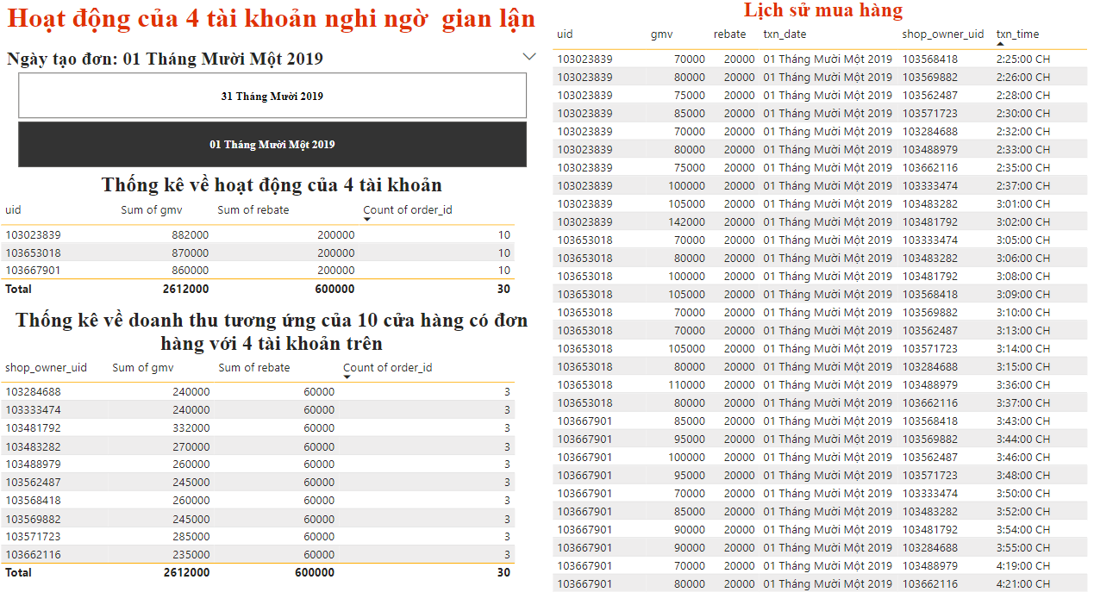
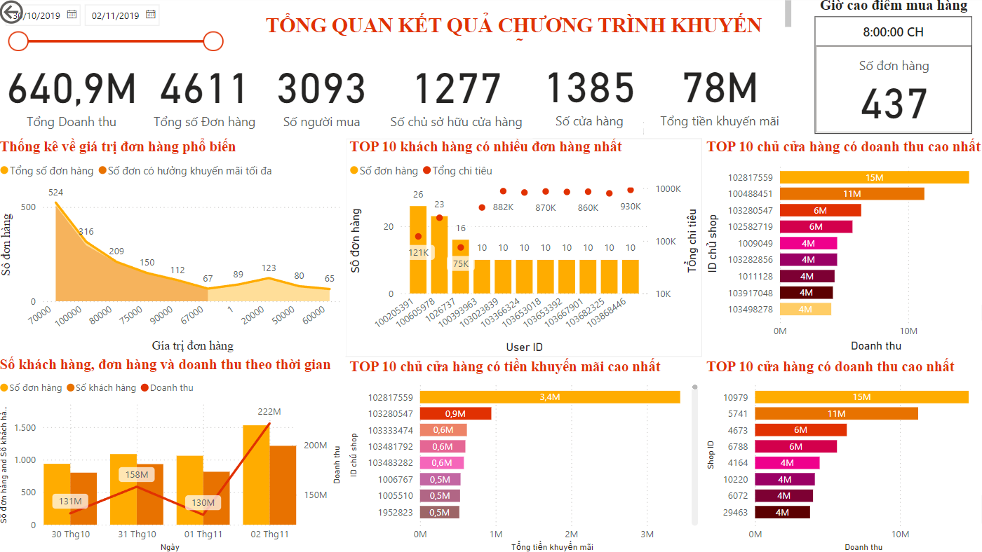
INPUT |  | OUTPUT
Bảng | transaction_data | Tổng quan về tình hình đơn hàng của shopee
txn_time: Thời gian thực hiện giao dịch (giờ và phút). |  | 1. Tổng Doanh Thu (GMV - Gross Merchandise Value)
Ví dụ: 10/30/2019 13:37 |  | Tổng GMV: Tính tổng giá trị giao dịch từ cột gmv để biết tổng doanh thu.
txn_date: Ngày thực hiện giao dịch. |  | Doanh thu theo ngày: Tổng hợp gmv theo txn_date để biết doanh thu hàng ngày.
Ví dụ: 10/30/2019 |  | Doanh thu theo cửa hàng: Tổng hợp gmv theo shop_id để biết doanh thu của từng cửa hàng.
order_id: Mã đơn hàng. |  | 2. Tổng Số Lượng Đơn Hàng
Ví dụ: 142008725 |  | Tổng đơn hàng: Đếm số lượng order_id để biết tổng số đơn hàng.
uid: Mã người dùng (user ID) của người mua. |  | Đơn hàng theo ngày: Đếm số order_id theo txn_date để biết số đơn hàng mỗi ngày.
Ví dụ: 102161515 |  | Đơn hàng theo người mua: Đếm số order_id theo uid để biết hoạt động mua sắm của từng khách hàng.
shop_id: Mã cửa hàng (shop ID). |  | 3. Tổng Số Người Bán và Người Mua
Ví dụ: 1005 |  | Tổng người mua: Đếm số lượng duy nhất của uid để biết số lượng khách hàng.
shop_owner_uid: Mã người dùng (user ID) của chủ cửa hàng. |  | Tổng người bán: Đếm số lượng duy nhất của shop_owner_uid để biết số lượng người bán.
Ví dụ: 100054430 |  | 4. Phân Tích Sử Dụng Rebate
gmv: Giá trị giao dịch (Gross Merchandise Value) - tổng giá trị hàng hóa trong đơn hàng. |  | Tổng rebate: Tính tổng giá trị từ cột rebate để biết tổng số tiền khuyến mãi hoặc hoàn tiền.
Ví dụ: 70000 |  | Rebate theo cửa hàng: Tổng hợp rebate theo shop_id để biết cửa hàng nào sử dụng nhiều khuyến mãi.
rebate: Số tiền khuyến mãi hoặc hoàn tiền (rebate) cho đơn hàng. |  | Rebate theo người mua: Tổng hợp rebate theo uid để biết khách hàng nào nhận được nhiều khuyến mãi.
Ví dụ: 20000 |  | 5. Thời Gian Cao Điểm và Thấp Điểm
Note: Một owner có thể sở hữu nhiều shop |  | Phân tích thời gian giao dịch: Sử dụng txn_time để xác định giờ cao điểm và thấp điểm trong ngày.
 |  | Phân tích ngày giao dịch: Sử dụng txn_date để xác định ngày nào có nhiều giao dịch nhất.
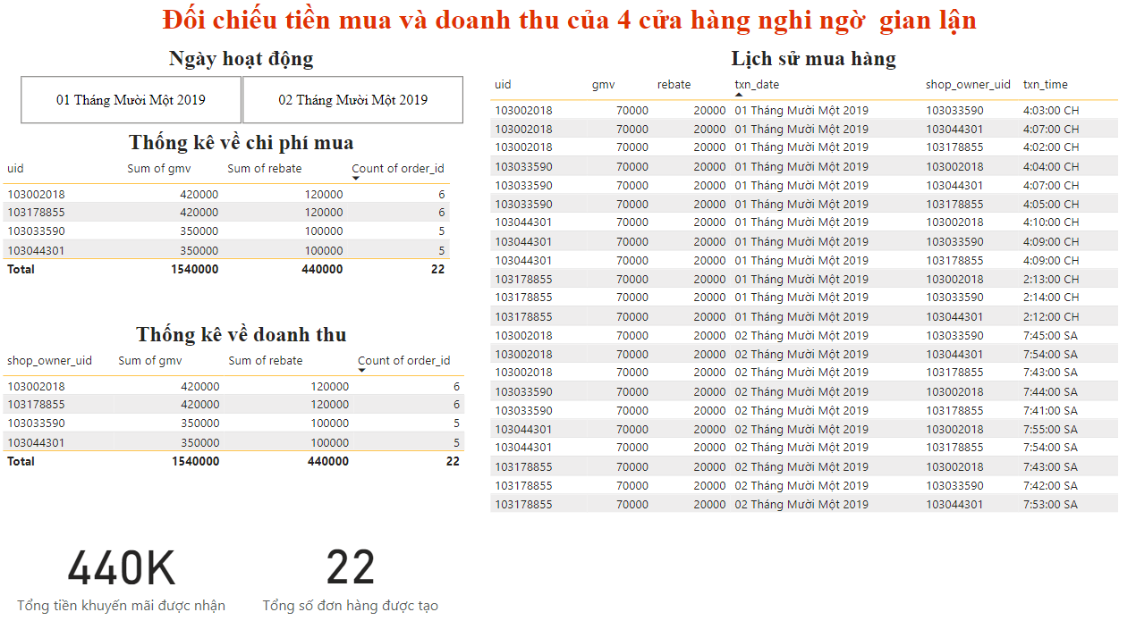
 |  | 6. Phát Hiện Gian Lận
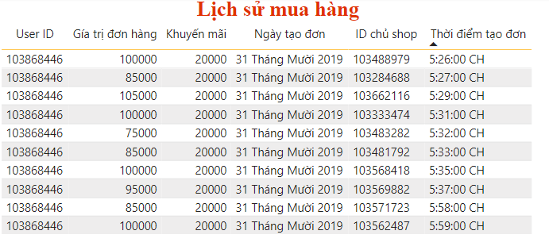
 |  | Giao dịch bất thường: Kiểm tra các giao dịch có giá trị gmv hoặc rebate lớn bất thường.
 |  | Tần suất giao dịch: Phân tích tần suất giao dịch của từng uid và shop_id để phát hiện các hành vi bất thường.
 |  | 1. Khoảng tổng hóa đơn bao nhiêu thì có số lượng giao dịch nhiều nhất
 |  | + Tìm những GMV có nhiều giao dịch tương ứng nhất
 |  | 2. Đâu là 3 người bán có khả năng gian lận và giải thích
 |  | - 1 người mua nhiều đơn hàng ở cùng 1 shop giá trị đơn thấp hoặc shop có nhiều đơn có giá trị dưới 1K => chạy đơn ảo
 |  | - mua qua lại hàng hóa của nhau => thông đồng với người mua chiếm đoạt tiền KM của sàn TMĐT

 |  | 3. Đâu là 3 người mua có khả năng gian lận và giải thích
 |  | - dùng nhiều voucher liên tiếp trong thời gian ngắn, đặc biệt vs đơn hưởng được tối đa giá trị KM

Overview - Draft
ShopeeBI
1. Gía trị hóa đơn phổ biển nhất là 70k. Lý giải do voucher giảm 30% tối đa 20k sẽ đạt giá trị tối đa từ đơn có giá trị 67k trở lên nên KH có xu hướng mua đơn hàng trị giá khoảng 70 để tận dụng voucher. Bên cạnh đó các đơn hàng 80-100k cũng rất phổ biến vì ...
2. Các shop có nguy cơ gian lận
+ 1006513: ngày 1/11 có liên tiếp 5 đơn hàng trị giá 1đ nghi vấn tạo đơn ảo nhằm tăng lượt mua để thu hút khách hàng cho ngày 2/11
+ 1005623,100305004: đơn giá vừa đủ để nhận khuyến mãi cao nhất và trong 3 ngày cùng 1 khách hàng liên tiếp tạo mỗi ngày 1 đơn => nghi ngờ thông đồng để lấy tiền KM từ sàn

3. Các ngươi mua có nguy cơ gian lận:
+ 101793553: tạo 2 đơn giá trị 70k hưởng khuyến mãi tối da 20k trong cùng 1 lúc trong 2 ngày liên tiếp 30,31/10 => tương tự vs 102011406 nhưng giá trị đơn hàng là 1420000
+ 103023839: tạo 10 đơn trong cùng 1 ngày vs 7/10 đơn tạo trong 10p hưởng KM tối đa tất cả cácddon => tương tự 103653018,103682325,103033590
+ 101793553: 2 ngày tạo 3 đơn trong 3 phút o 3 shop như cũ => 103932347,1039516713,103971714,

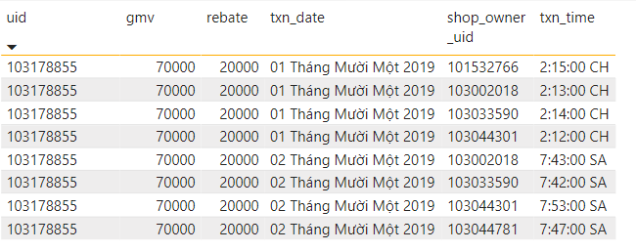
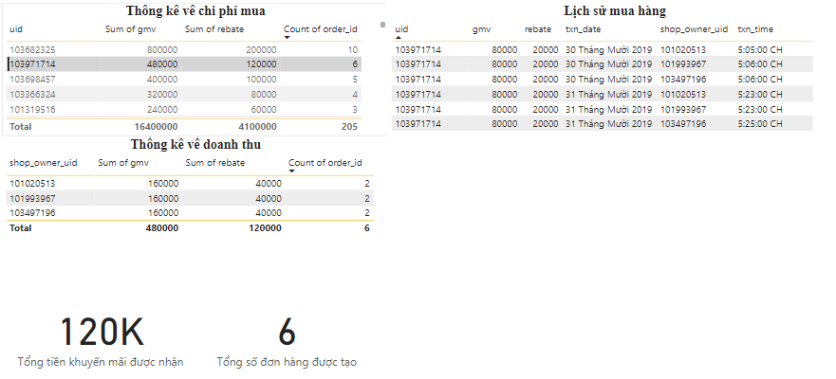

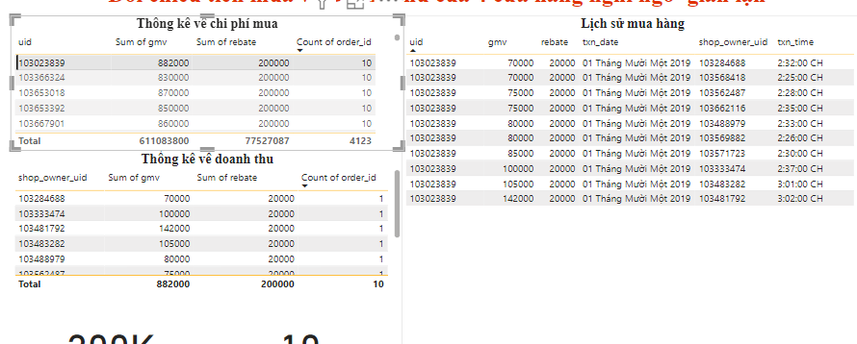

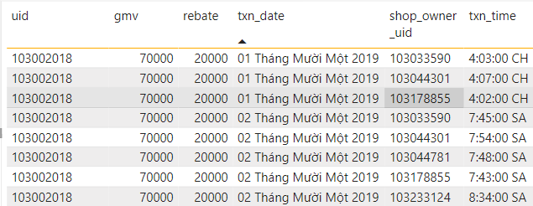

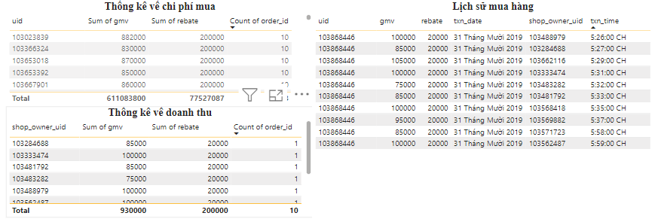
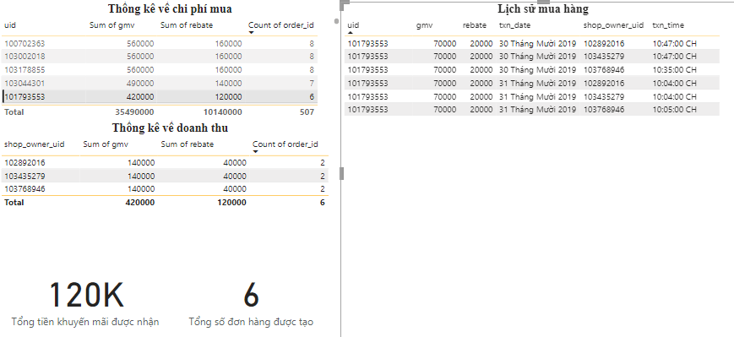

=> 3 shop mua qua lại cho nhau vs tổng doanh thu thu về giống nhau và nhận KM cao nhất
đặc điểm của 3 shop này:

Hành Vi Gian Lận Khuyến Mãi:
Các tài khoản có khả năng đang lợi dụng chương trình khuyến mãi để nhận được mức giảm giá tối đa (20k cho đơn hàng 70k), tạo ra doanh số ảo và chiếm đoạt lợi ích từ Shopee.
Thông Đồng Giữa Các Cửa Hàng:
Sự mua bán qua lại giữa các shop cho thấy dấu hiệu của việc thông đồng nhằm trục lợi khuyến mãi. Điều này có thể ảnh hưởng đến tính công bằng và uy tín của nền tảng thương mại điện tử.
Tạo Đơn Hàng Giả:
Việc tạo đơn hàng liên tiếp trong thời gian ngắn có thể là dấu hiệu của việc tạo đơn hàng giả để đạt được mục tiêu tài chính bất hợp pháp.

